Sheet1
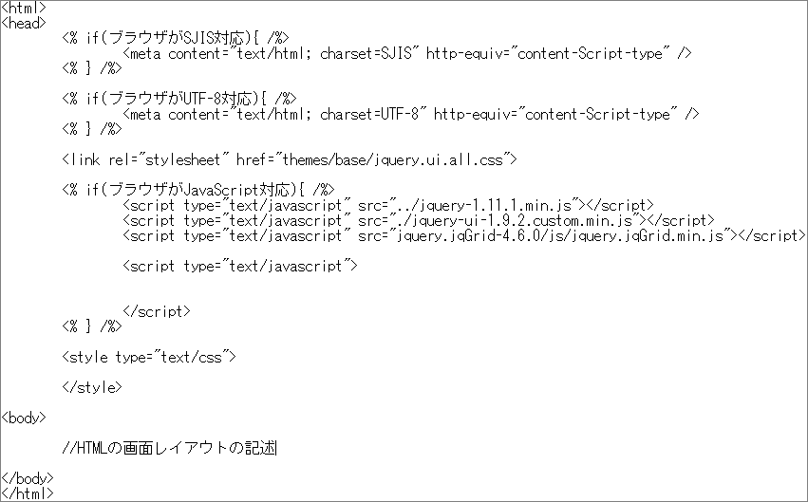
クライアント【ブラウザ】 | リクエスト | Webサーバ【Apache】 | リクエスト | APサーバ【Tomcat】
①．リクエスト要求(HTMLファイルを要求) タイミング： ・Webページへのアクセス ・submitボタンが押された | 【ヘッダー】 URL情報など 【ボディ】 ・ブラウザ情報 ・クッキー情報など ・formタグ内の情報(post) | ②．ヘッダ情報に基づき必要なHTMLを参照 ③．Webサーバ内に存在しないファイル要求はAPサーバへ投げる (要求するファイルが存在する場合は⑥へ) | 【ヘッダー】 URL情報など 【ボディ】 ・ブラウザ情報 ・クッキー情報など ・formタグ内の情報(post) | ④．要求されたURLのファイルを解釈し、リクエストのボディ情報に基づきプログラムを実行

④ファイル
 | レスポンス
⑦．受け取ったHTMLファイルを読み込む | 【ヘッダー】 ・キャッシュ利用の可否 ・ボディ部のファイル情報など 【ボディ】 ・HTMLファイル | ⑥．HTMLをクライアントに返す
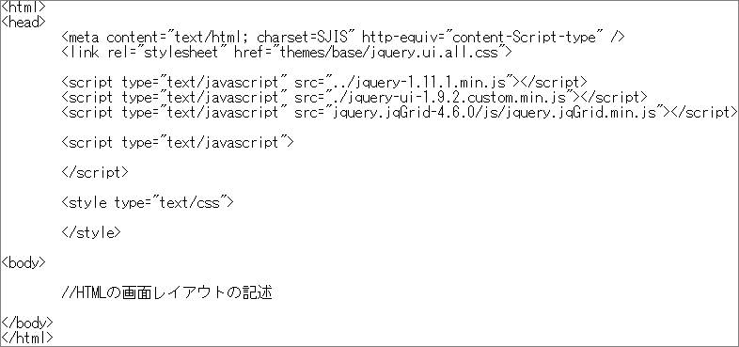

 |  |  |  | ⑤．HTMLに変換してWebサーバに返す (JSPなどのプログラムを全て実行した結果のみ)

APサーバの応答
 | リクエスト
⑧．CSSやJavaScriptの必要なファイルを要求 | 【ヘッダー】 URL情報など(欲しいライブラリデータ) 【ボディ】 ・ブラウザ情報 ・クッキー情報など | ⑨．リクエストのファイルを返す

⑩．CSS、JavaScriptの実行 | レスポンス
 | 【ヘッダー】 ・キャッシュ利用の可否 ・ボディ部のファイル情報など 【ボディ】 ・HTMLファイル

⑪．HTMLの実行・画面表示

